상품제안서
incolor문구세트 고주파39 (샤프 6색볼펜 자) | 상품코드: F09754

 |  |  |  |  |  |  | 02-412-0044 | www.easy1.co.kr
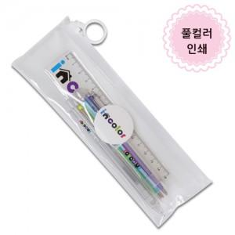

【상세/제작정보】

【인쇄/포장옵션】 | 스티커 / 고주파백 포장

【공급단가】 | 수량 | 300~ | 500~ | 1,000~ | 3,000~ | 5,000~
*VAT별도 | 단가 | 1,580원 | 1,520원 | 1,460원 | 1,410원 | 1,350원

【상품 URL】 | https://dev.easy1.co.kr:443/src/goods_detail.php?gdno=9754

